Foto 58622
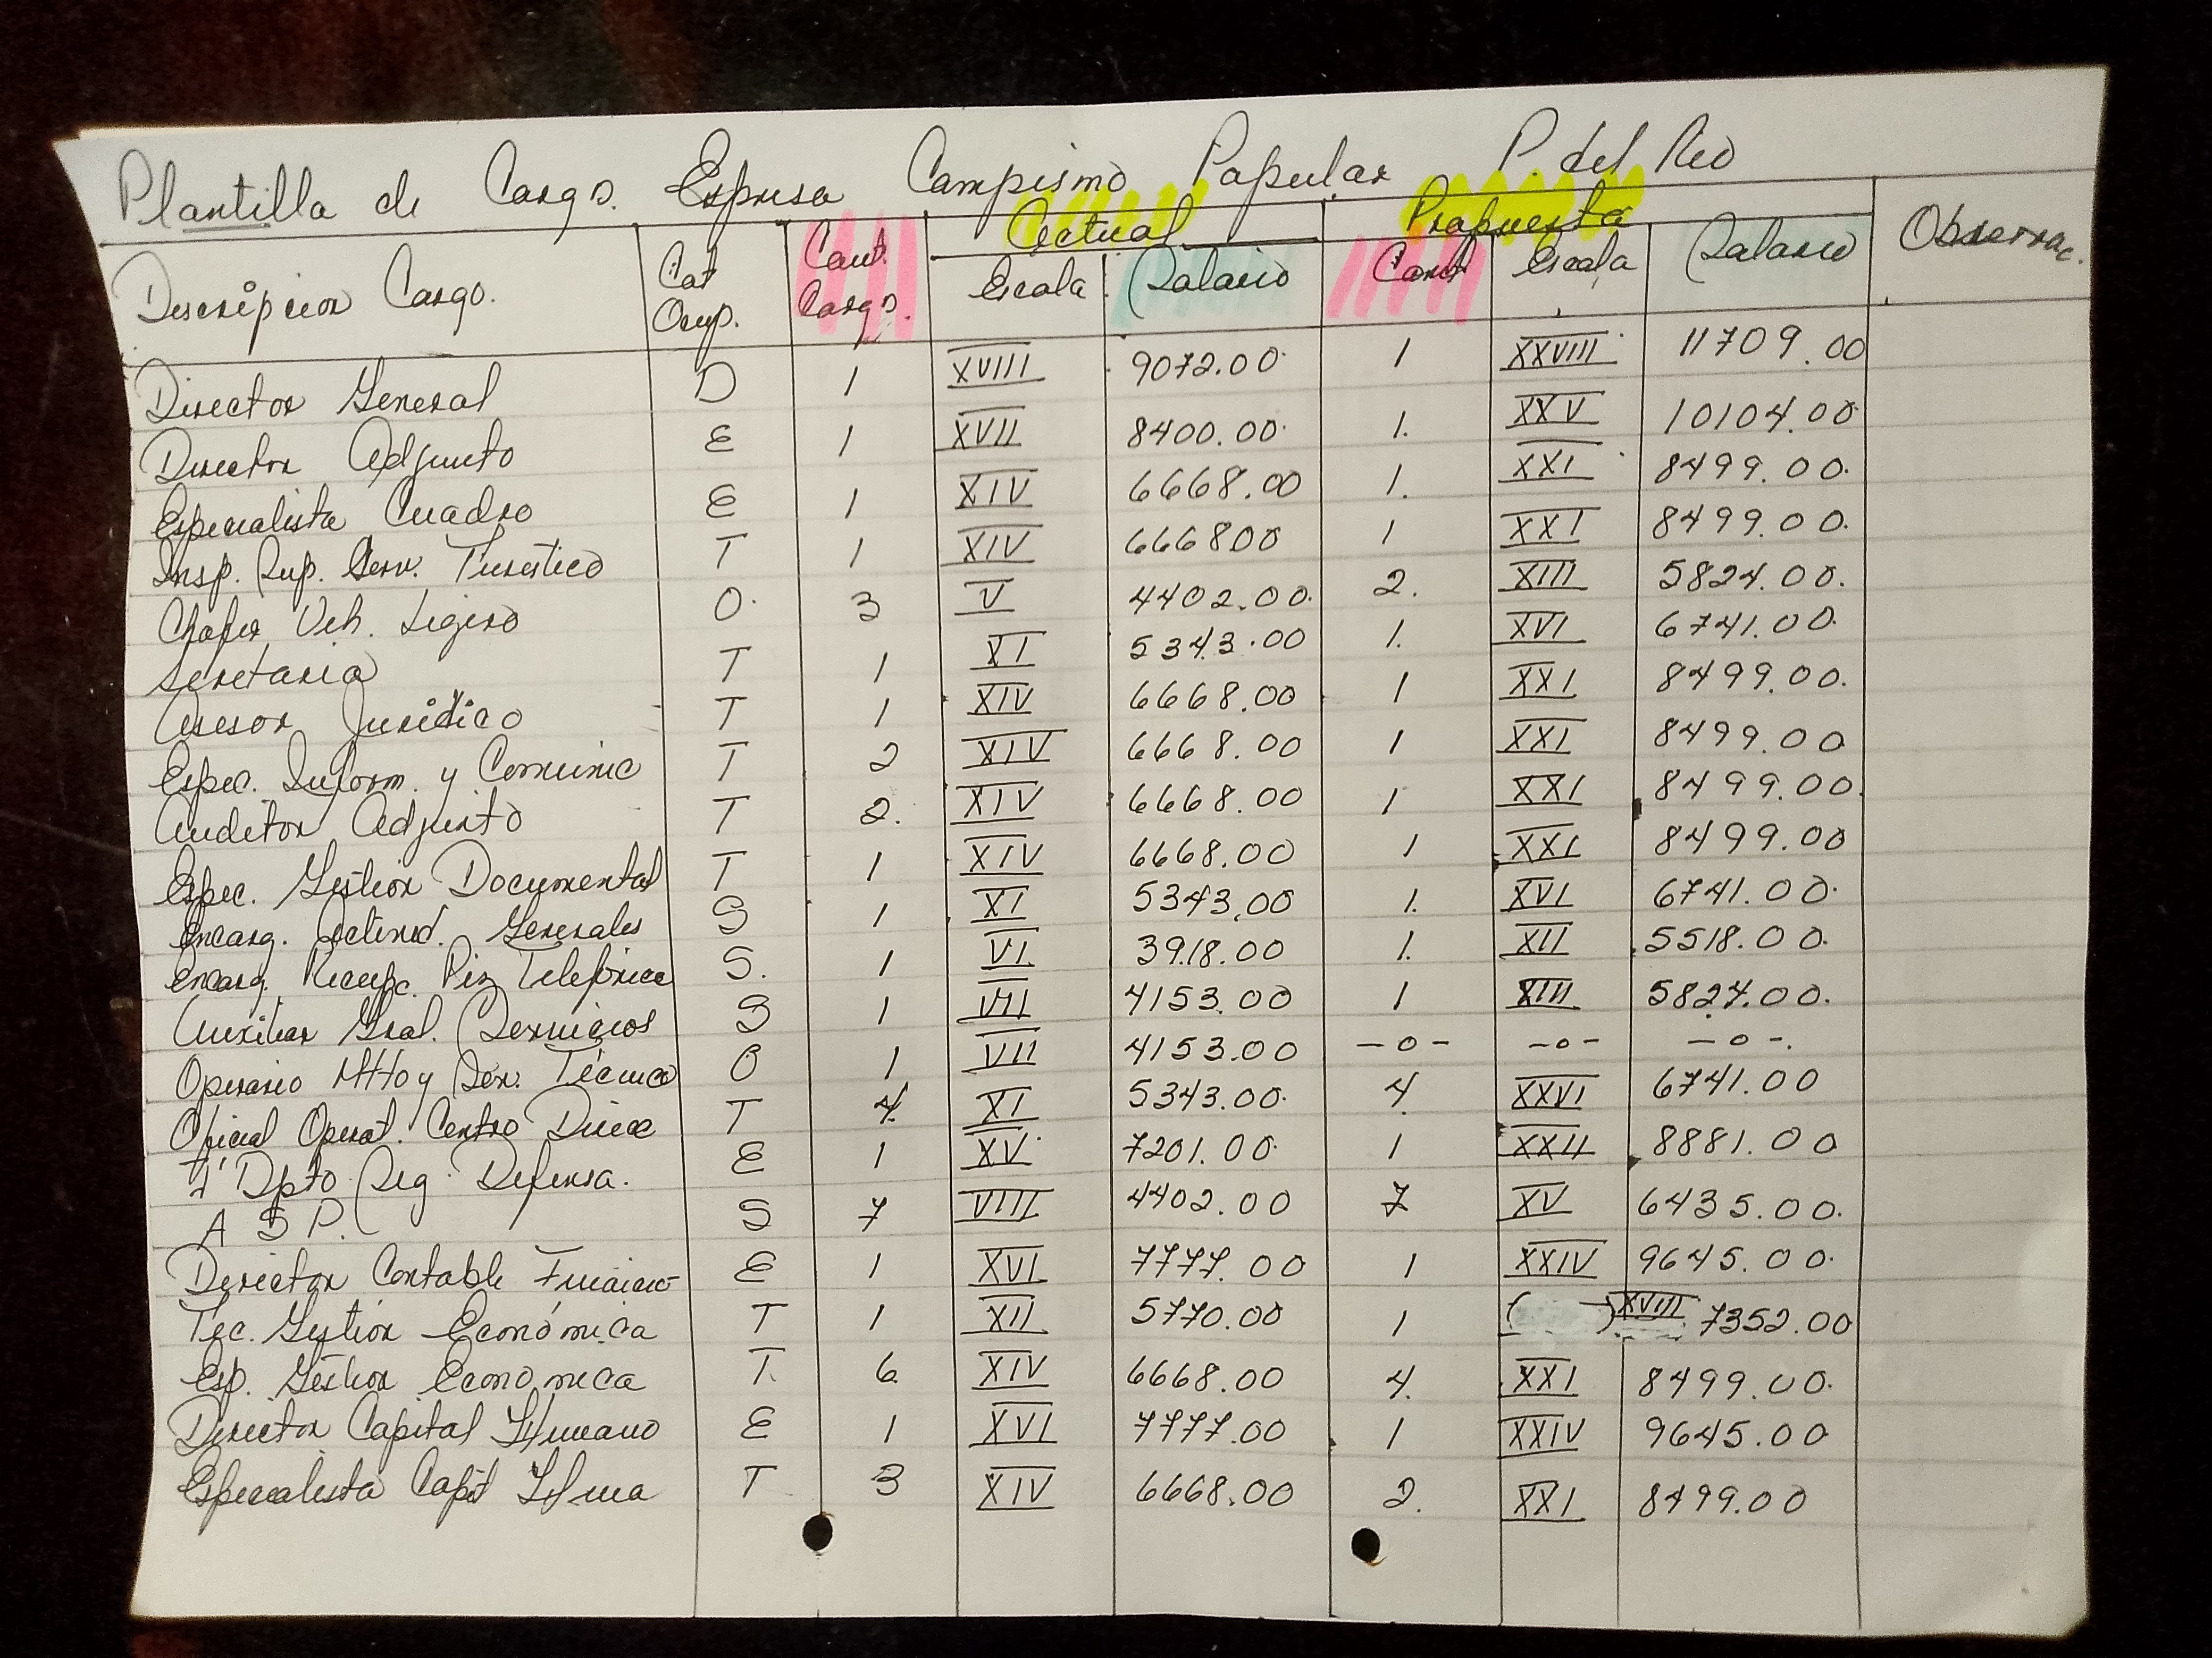
Referencia original: images/58622.jpg (incluye rúbrica original si existe)

Foto 58623
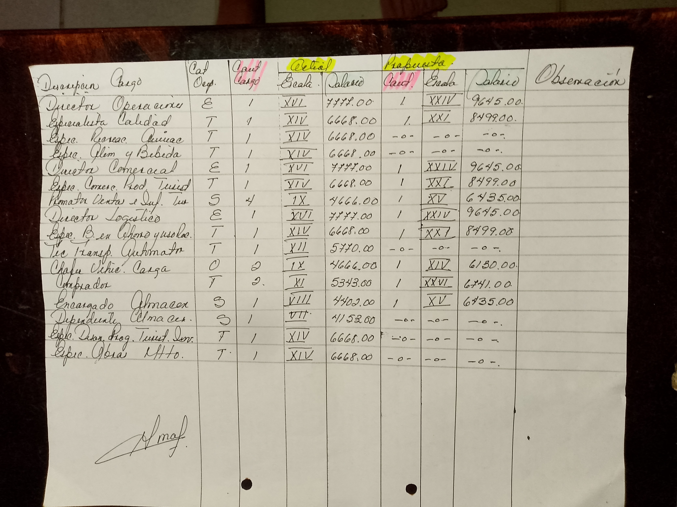
Referencia original: images/58623.jpg (incluye rúbrica original si existe)

